Hoja1
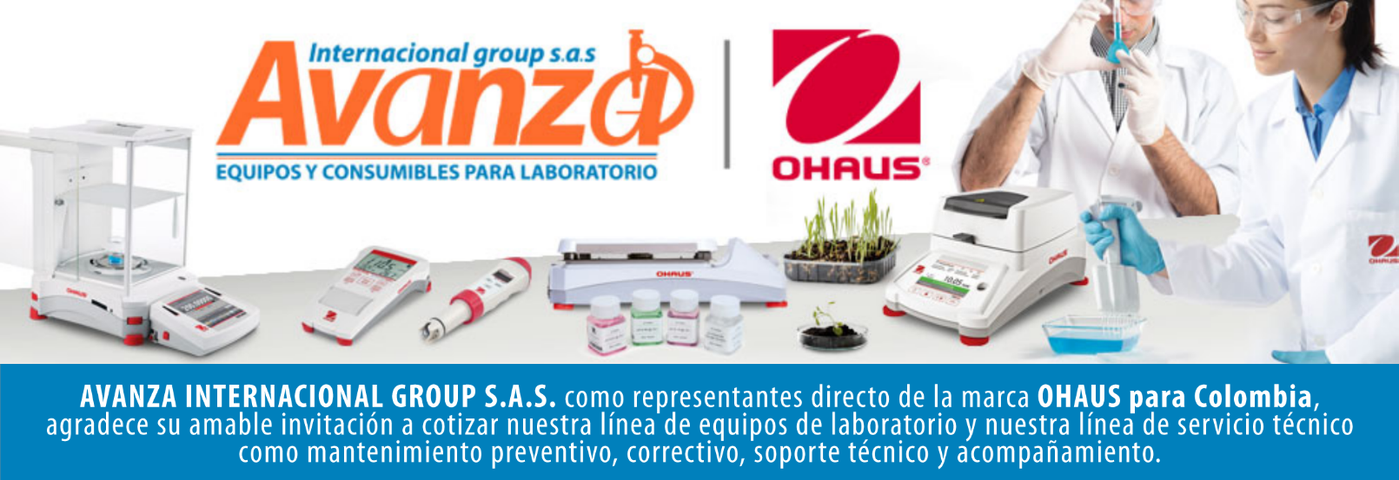

Información general
Cliente: Persona natural |  |  | NIT: 80.009.397
Contacto: CH |  |  | Celular: -
Numero de Cotizacion: CO10101 |  |  | Correo: -
Forma de Pago: Contado |  |  | Fecha de Validez: 2026-04-26
 |  |  | Fecha de Entrega: 45 dias habiles
Item | Producto | Descripcion | Garantia | Cant. | Valor unit. | Valor total
1 | 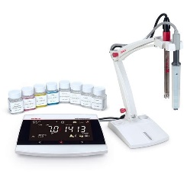 AB33M1-F | Multiparamétrico de Mesa marca ohaus SAP: 30589825 Intervalo de medición -2,00 – 20,00 pH; -5 °C – 110 °C; -2000,00 – +2000,00 mV Resolución de la medición 0.1 mV; 0.1 °C; 0,01 pH Precisión ± (mV) 0,5 mV Pantalla LCD con luz de fondo y matriz de puntos de una línea Entorno de trabajo 5°C – 40°C, 80% de HR, sin condensación Peso neto 0,5 kg Precisión de pH (±) 0,01 Dimensiones 210 mm x 51 mm x 142 mm (LxAxA) Precisión ± (temperatura) 0,3 °C Parámetro pH/cond Precisión ± 0,3 °C; ±0.5 mV; ± 0,01 pH Alimentación Adaptador de CA (incluido) | 1 AÑO POR DEFECTO DE FABRICA | 1 | $ 0 | $ 0

Contacto Comercial Mariana Rodriguez CEL 3183731171 cotizaciones@avanzagroup.com.co |  |  |  |  | Subtotal: | $ 0
 |  |  |  |  | Descuento: | $ 0
 |  |  |  |  | IVA (19%): | $ 0
 |  |  |  |  | Valor total: | $ 0
Observaciones generales de la cotización - Todos los distribuidores asumen el valor del flete. En el caso de clientes, el flete sera asumido unicamente si el envio es fuera de Bogota. - No realizamos devoluciones de dinero, excepto cuando se confirme un error de asesoramiento por parte de nuestro equipo. No dude en contactarnos para cualquier duda o solicitud adicional. Gracias por confiar en nosotros. bogota, 2026-03-27

AVANZA INTERNACIONAL GROUP S.A.S Autopista Medellín k 2.5 entrada parcelas 900 metros - Ciem oikos occidente bodega 7a. NIT 900505419 CELULAR 321 2165 771 www.balanzasybasculas.com.co - www.avanzagroup.com.co

Fecha de creación 2026-03-24 Fecha de modificación 2026-03-24 16:10:57

